Table
Style/Color | Артикул на этикетке | Style | Name | Группа | Категория | Коллекция | Сезон | фото | Brand name | Color | Цвет полный | Цвет | материал верха | материал подкладки | Тип материала верха 1С | Тип материала верха | Пол (муж/жен/yнисекс) | O/S (53-63 см) | XS (53см) | XS/S (54см) | S (55 см) | S/M (56 см) | M (57 см) | M/L (58 см) | L (59 см) | L/XL (60 см) | XL (61 см) | XL/XXL (62 см) | XXL (63 см) | XXL/XXXL (64см) | XXXL (65см) | сумма | код страны | Name of manufacturer, it's address | Наименование страны-изготовителя: | Вес нетто | Вес брутто | Всего нетто | Всего брутто | Цена | Сумма | Есть в 1С | Новая модель | Новый цвет | \
20001BHAVION | 21-432-08 | 20001BH | COLVER | Шляпы | Шляпа федора | The Hollywood | всесезон | 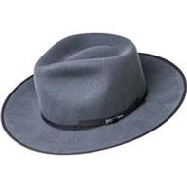 | BAILEY | AVION | серый |  | 100% шерсть |  | фетровые | Текстиль, фетр шерстяной | Унисекс |  |  |  |  |  |  |  |  |  |  |  |  |  |  |  |  | Требуется код страны | Требуется код страны | 0.1 | 0.15 | Требуются кол-во и нетто | Требуются кол-во и брутто |  | Требуются кол-во и цена | 0 | 0 | 1
20009BHOAK | new | 20009BH | COLTER | Шляпы | Шляпа федора | The Hollywood | всесезон | 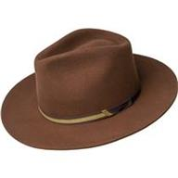 | BAILEY | OAK | коричневый |  | 100% WOOL |  |  |  |  |  |  |  |  |  |  |  |  |  |  |  |  |  |  |  |  | Требуется код страны | Требуется код страны | 0.1 | 0.15 | Требуются кол-во и нетто | Требуются кол-во и брутто |  | Требуются кол-во и цена | 0 | 1 | -
25150BHBLACK | new | 25150BH | REFFELL | Требуется категория |  | The Hollywood | всесезон | 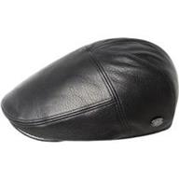 | BAILEY | BLACK | черный | черный | 100% LEATHER |  |  |  |  |  |  |  |  |  |  |  |  |  |  |  |  |  |  |  |  | Требуется код страны | Требуется код страны | 0.1 | 0.15 | Требуются кол-во и нетто | Требуются кол-во и брутто |  | Требуются кол-во и цена | 0 | 1 | -
25550BHBLUE | new | 25550BH | DERIN | Требуется категория |  | The Hollywood | всесезон | 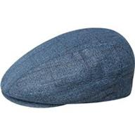 | BAILEY | BLUE | синий | синий | 68% Polyester 32% Rayon |  |  |  |  |  |  |  |  |  |  |  |  |  |  |  |  |  |  |  |  | Требуется код страны | Требуется код страны | 0.1 | 0.15 | Требуются кол-во и нетто | Требуются кол-во и брутто |  | Требуются кол-во и цена | 0 | 1 | -
25551BHAVION | new | 25551BH | FOSTER | Требуется категория |  | The Hollywood | всесезон | 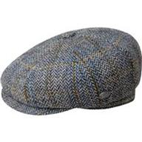 | BAILEY | AVION | серый |  | 50% WOOL, 50% POLYESTER |  |  |  |  |  |  |  |  |  |  |  |  |  |  |  |  |  |  |  |  | Требуется код страны | Требуется код страны | 0.1 | 0.15 | Требуются кол-во и нетто | Требуются кол-во и брутто |  | Требуются кол-во и цена | 0 | 1 | -
25552BHBRONZE | new | 25552BH | CLAUD | Требуется категория |  | The Hollywood | всесезон | 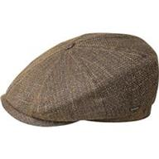 | BAILEY | BRONZE | бронзовый |  | 68% Polyester 32% Rayon |  |  |  |  |  |  |  |  |  |  |  |  |  |  |  |  |  |  |  |  | Требуется код страны | Требуется код страны | 0.1 | 0.15 | Требуются кол-во и нетто | Требуются кол-во и брутто |  | Требуются кол-во и цена | 0 | 1 | -
25553BHGREEN | new | 25553BH | ABEL | Требуется категория |  | The Hollywood | всесезон | 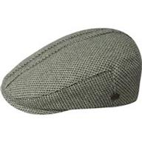 | BAILEY | GREEN | зеленый | зеленый | 60% POLYESTER, 40% WOOL |  |  |  |  |  |  |  |  |  |  |  |  |  |  |  |  |  |  |  |  | Требуется код страны | Требуется код страны | 0.1 | 0.15 | Требуются кол-во и нетто | Требуются кол-во и брутто |  | Требуются кол-во и цена | 0 | 1 | -
25554BHOAK PLAID | new | 25554BH | LOU | Требуется категория |  | The Hollywood | всесезон | 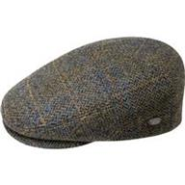 | BAILEY | OAK PLAID |  |  | 50% WOOL, 50% POLYESTER |  |  |  |  |  |  |  |  |  |  |  |  |  |  |  |  |  |  |  |  | Требуется код страны | Требуется код страны | 0.1 | 0.15 | Требуются кол-во и нетто | Требуются кол-во и брутто |  | Требуются кол-во и цена | 0 | 1 | -
25555BHAVION STRIPE | new | 25555BH | APOSTO | Требуется категория |  | The Hollywood | всесезон | 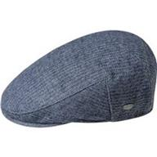 | BAILEY | AVION STRIPE | темно-синий |  | 55% POLYESTER, 25% WOOL, 20% COTTON |  |  |  |  |  |  |  |  |  |  |  |  |  |  |  |  |  |  |  |  | Требуется код страны | Требуется код страны | 0.1 | 0.15 | Требуются кол-во и нетто | Требуются кол-во и брутто |  | Требуются кол-во и цена | 0 | 1 | -
25556BHUNIFORM GREEN PLAID | new | 25556BH | GRIFF | Требуется категория |  | The Hollywood | всесезон | 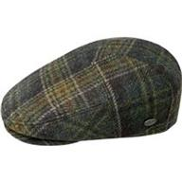 | BAILEY | UNIFORM GREEN PLAID | зеленый |  | 100% WOOL |  |  |  |  |  |  |  |  |  |  |  |  |  |  |  |  |  |  |  |  | Требуется код страны | Требуется код страны | 0.1 | 0.15 | Требуются кол-во и нетто | Требуются кол-во и брутто |  | Требуются кол-во и цена | 0 | 1 | -
25557BHGREY | new | 25557BH | BRUNE | Требуется категория |  | The Hollywood | всесезон | 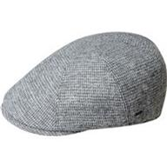 | BAILEY | GREY | серый | серый | 60% WOOL, 40% POLYESTER |  |  |  |  |  |  |  |  |  |  |  |  |  |  |  |  |  |  |  |  | Требуется код страны | Требуется код страны | 0.1 | 0.15 | Требуются кол-во и нетто | Требуются кол-во и брутто |  | Требуются кол-во и цена | 0 | 1 | -
25558BHCOPPER PLAID | new | 25558BH | FURMAN | Требуется категория |  | The Hollywood | всесезон | 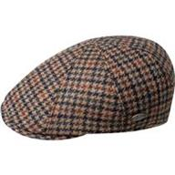 | BAILEY | COPPER PLAID | красный / черный |  | 100% WOOL |  |  |  |  |  |  |  |  |  |  |  |  |  |  |  |  |  |  |  |  | Требуется код страны | Требуется код страны | 0.1 | 0.15 | Требуются кол-во и нетто | Требуются кол-во и брутто |  | Требуются кол-во и цена | 0 | 1 | -
30003BHBLACK | new | 30003BH | LANG | Шляпы | Шляпа федора | The Hollywood | всесезон | 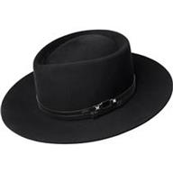 | BAILEY | BLACK | черный | черный | 100% WOOL |  |  |  |  |  |  |  |  |  |  |  |  |  |  |  |  |  |  |  |  | Требуется код страны | Требуется код страны | 0.1 | 0.15 | Требуются кол-во и нетто | Требуются кол-во и брутто |  | Требуются кол-во и цена | 0 | 1 | -
37180BHOAK | 21-582-14 | 37180BH | STEDMAN | Шляпы | Шляпа федора | The Hollywood | всесезон | 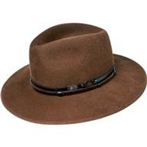 | BAILEY | OAK | коричневый |  | 100% шерсть / подклад: 100% полиэстер |  | фетровые | Текстиль, фетр шерстяной | Унисекс |  |  |  |  |  |  |  |  |  |  |  |  |  |  |  |  | Требуется код страны | Требуется код страны | 0.1 | 0.15 | Требуются кол-во и нетто | Требуются кол-во и брутто |  | Требуются кол-во и цена | 0 | 0 | 1
37185BHAVION | 21-676-08 | 37185BH | ELLETT | Шляпы | Шляпа федора | The Hollywood | всесезон | 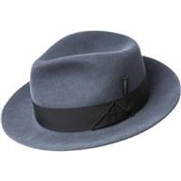 | BAILEY | AVION | серый |  | 100% шерсть |  | фетровые | Текстиль, фетр шерстяной | Унисекс |  |  |  |  |  |  |  |  |  |  |  |  |  |  |  |  | Требуется код страны | Требуется код страны | 0.1 | 0.15 | Требуются кол-во и нетто | Требуются кол-во и брутто |  | Требуются кол-во и цена | 0 | 0 | 1
37188BHNICKEL | 21-719-17 | 37188BH | COLBY | Шляпы | Шляпа федора | The Hollywood | всесезон | 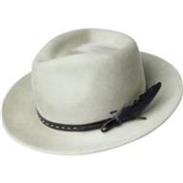 | BAILEY | NICKEL | белый |  | 100% шерсть / подклад: 100% полиэстер |  | фетровые | Текстиль, фетр шерстяной | Унисекс |  |  |  |  |  |  |  |  |  |  |  |  |  |  |  |  | Требуется код страны | Требуется код страны | 0.1 | 0.15 | Требуются кол-во и нетто | Требуются кол-во и брутто |  | Требуются кол-во и цена | 0 | 0 | 1
37189BHLAZULI BLUE | 21-720-06 | 37189BH | GODWIN | Шляпы | Шляпа федора | The Hollywood | всесезон | 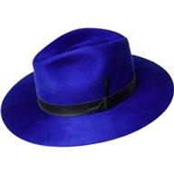 | BAILEY | LAZULI BLUE | синий |  | 100% шерсть |  | фетровые | Текстиль, фетр шерстяной | Унисекс |  |  |  |  |  |  |  |  |  |  |  |  |  |  |  |  | Требуется код страны | Требуется код страны | 0.1 | 0.15 | Требуются кол-во и нетто | Требуются кол-во и брутто |  | Требуются кол-во и цена | 0 | 0 | 1
37190BHNICKEL | new | 37190BH | TREVEL | Шляпы | Шляпа федора | The Hollywood | всесезон | 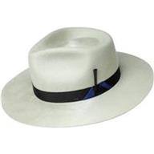 | BAILEY | NICKEL | белый |  | 100% WOOL |  |  |  |  |  |  |  |  |  |  |  |  |  |  |  |  |  |  |  |  | Требуется код страны | Требуется код страны | 0.1 | 0.15 | Требуются кол-во и нетто | Требуются кол-во и брутто |  | Требуются кол-во и цена | 0 | 1 | -
37191BHOAK | new | 37191BH | LEVON | Шляпы | Шляпа федора | The Hollywood | всесезон | 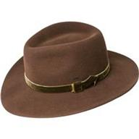 | BAILEY | OAK | коричневый |  | 100% WOOL |  |  |  |  |  |  |  |  |  |  |  |  |  |  |  |  |  |  |  |  | Требуется код страны | Требуется код страны | 0.1 | 0.15 | Требуются кол-во и нетто | Требуются кол-во и брутто |  | Требуются кол-во и цена | 0 | 1 | -
37192BHCOPPER | new | 37192BH | CROFT | Шляпы | Шляпа федора | The Hollywood | всесезон | 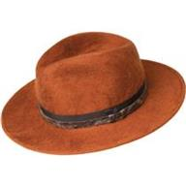 | BAILEY | COPPER |  |  | 100% WOOL |  |  |  |  |  |  |  |  |  |  |  |  |  |  |  |  |  |  |  |  | Требуется код страны | Требуется код страны | 0.1 | 0.15 | Требуются кол-во и нетто | Требуются кол-во и брутто |  | Требуются кол-во и цена | 0 | 1 | -
37193BHUNIFORM GREEN | new | 37193BH | CONLON | Шляпы | Шляпа федора | The Hollywood | всесезон | 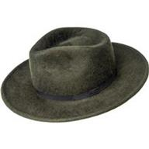 | BAILEY | UNIFORM GREEN | зеленый |  | 100% WOOL |  |  |  |  |  |  |  |  |  |  |  |  |  |  |  |  |  |  |  |  | Требуется код страны | Требуется код страны | 0.1 | 0.15 | Требуются кол-во и нетто | Требуются кол-во и брутто |  | Требуются кол-во и цена | 0 | 1 | -
38359BHBLACK | new | 38359BH | TROPE | Шляпы | Шляпа федора | The Hollywood | всесезон | 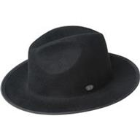 | BAILEY | BLACK | черный | черный | 100% WOOL |  |  |  |  |  |  |  |  |  |  |  |  |  |  |  |  |  |  |  |  | Требуется код страны | Требуется код страны | 0.1 | 0.15 | Требуются кол-во и нетто | Требуются кол-во и брутто |  | Требуются кол-во и цена | 0 | 1 | -
38366BHUNIFORM GREEN | new | 38366BH | THALER | Шляпы | Шляпа федора | The Hollywood | всесезон | 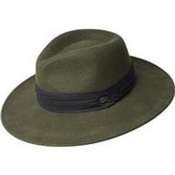 | BAILEY | UNIFORM GREEN | зеленый |  | 100% WOOL |  |  |  |  |  |  |  |  |  |  |  |  |  |  |  |  |  |  |  |  | Требуется код страны | Требуется код страны | 0.1 | 0.15 | Требуются кол-во и нетто | Требуются кол-во и брутто |  | Требуются кол-во и цена | 0 | 1 | -
38367BHFAWN | new | 38367BH | NIALL | Шляпы | Шляпа федора | The Hollywood | всесезон | 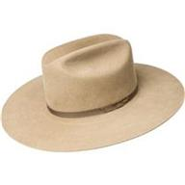 | BAILEY | FAWN | бежевый |  | 100% WOOL |  |  |  |  |  |  |  |  |  |  |  |  |  |  |  |  |  |  |  |  | Требуется код страны | Требуется код страны | 0.1 | 0.15 | Требуются кол-во и нетто | Требуются кол-во и брутто |  | Требуются кол-во и цена | 0 | 1 | -
38368BHWHISKEY | new | 38368BH | CYD | Шляпы | Шляпа федора | The Hollywood | всесезон | 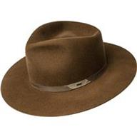 | BAILEY | WHISKEY | коньячный |  | 100% WOOL |  |  |  |  |  |  |  |  |  |  |  |  |  |  |  |  |  |  |  |  | Требуется код страны | Требуется код страны | 0.1 | 0.15 | Требуются кол-во и нетто | Требуются кол-во и брутто |  | Требуются кол-во и цена | 0 | 1 | -
61442BHUNIFORM GREEN | new | 61442BH | NILSON | Шляпы | Шляпа федора | The Hollywood | всесезон | 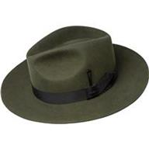 | BAILEY | UNIFORM GREEN | зеленый |  | 60% RABBIT FUR, 40% BEAVER FUR |  |  |  |  |  |  |  |  |  |  |  |  |  |  |  |  |  |  |  |  | Требуется код страны | Требуется код страны | 0.1 | 0.15 | Требуются кол-во и нетто | Требуются кол-во и брутто |  | Требуются кол-во и цена | 0 | 1 | -
7001CONTRAPPOSTO | 21-012-17 | 7001 | TINO | Шляпы | Шляпа трилби | The Hollywood | всесезон | 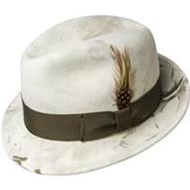 | BAILEY | CONTRAPPOSTO | белый |  | 100% шерсть |  | фетровые | Текстиль, фетр шерстяной | Унисекс |  |  |  |  |  |  |  |  |  |  |  |  |  |  |  |  | Требуется код страны | Требуется код страны | 0.1 | 0.15 | Требуются кол-во и нетто | Требуются кол-во и брутто |  | Требуются кол-во и цена | 0 | 0 | 1
7002NICKEL | 21-068-17 | 7002 | FEDORA | Шляпы | Шляпа федора | The Hollywood | всесезон | 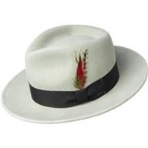 | BAILEY | NICKEL | белый |  | 100% шерсть |  | фетровые | Текстиль, фетр шерстяной | Унисекс |  |  |  |  |  |  |  |  |  |  |  |  |  |  |  |  | Требуется код страны | Требуется код страны | 0.1 | 0.15 | Требуются кол-во и нетто | Требуются кол-во и брутто |  | Требуются кол-во и цена | 0 | 0 | 1
7005SEA BREEZE | 21-009-19 | 7005 | CURTIS | Шляпы | Шляпа федора | The Hollywood | всесезон | 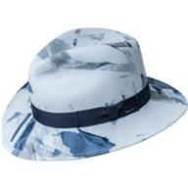 | BAILEY | SEA BREEZE | голубой |  | 100% шерсть |  | фетровые | Текстиль, фетр шерстяной | Унисекс |  |  |  |  |  |  |  |  |  |  |  |  |  |  |  |  | Требуется код страны | Требуется код страны | 0.1 | 0.15 | Требуются кол-во и нетто | Требуются кол-во и брутто |  | Требуются кол-во и цена | 0 | 0 | 1
7021SATIN BRASS | 21-072-20 | 7021 | DARRON | Шляпы | Шляпа поркпай | The Hollywood | всесезон | 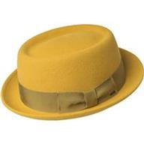 | BAILEY | SATIN BRASS | желтый |  | 100% шерсть |  | фетровые | Текстиль, фетр шерстяной | Унисекс |  |  |  |  |  |  |  |  |  |  |  |  |  |  |  |  | Требуется код страны | Требуется код страны | 0.1 | 0.15 | Требуются кол-во и нетто | Требуются кол-во и брутто |  | Требуются кол-во и цена | 0 | 0 | 1
7034AVION | 21-074-08 | 7034 | BLIXEN | Шляпы | Шляпа федора | The Hollywood | всесезон | 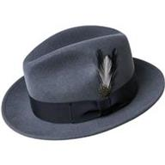 | BAILEY | AVION | серый |  | 100% шерсть |  | фетровые | Текстиль, фетр шерстяной | Унисекс |  |  |  |  |  |  |  |  |  |  |  |  |  |  |  |  | Требуется код страны | Требуется код страны | 0.1 | 0.15 | Требуются кол-во и нетто | Требуются кол-во и брутто |  | Требуются кол-во и цена | 0 | 0 | 1
70657BHAVION | new | 70657BH | FALCON | Шляпы | Шляпа федора | The Hollywood | всесезон | 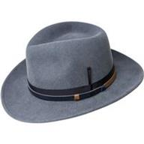 | BAILEY | AVION | серый |  | 100% WOOL |  |  |  |  |  |  |  |  |  |  |  |  |  |  |  |  |  |  |  |  | Требуется код страны | Требуется код страны | 0.1 | 0.15 | Требуются кол-во и нетто | Требуются кол-во и брутто |  | Требуются кол-во и цена | 0 | 1 | -
70658BHOAK | new | 70658BH | MOLIN | Шляпы | Шляпа федора | The Hollywood | всесезон | 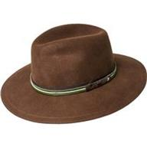 | BAILEY | OAK | коричневый |  | 100% WOOL |  |  |  |  |  |  |  |  |  |  |  |  |  |  |  |  |  |  |  |  | Требуется код страны | Требуется код страны | 0.1 | 0.15 | Требуются кол-во и нетто | Требуются кол-во и брутто |  | Требуются кол-во и цена | 0 | 1 | -
70659BHUNIFORM GREEN | new | 70659BH | COLVIN | Шляпы | Шляпа федора | The Hollywood | всесезон | 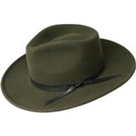 | BAILEY | UNIFORM GREEN | зеленый |  | 100% WOOL |  |  |  |  |  |  |  |  |  |  |  |  |  |  |  |  |  |  |  |  | Требуется код страны | Требуется код страны | 0.1 | 0.15 | Требуются кол-во и нетто | Требуются кол-во и брутто |  | Требуются кол-во и цена | 0 | 1 | -
70660BHBLACK | new | 70660BH | ERLER | Шляпы | Шляпа федора | The Hollywood | всесезон | 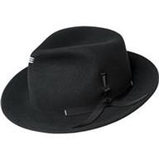 | BAILEY | BLACK | черный | черный | 100% WOOL |  |  |  |  |  |  |  |  |  |  |  |  |  |  |  |  |  |  |  |  | Требуется код страны | Требуется код страны | 0.1 | 0.15 | Требуются кол-во и нетто | Требуются кол-во и брутто |  | Требуются кол-во и цена | 0 | 1 | -
7100LAZULI BLUE | 21-077-06 | 7100 | RIFF | Шляпы | Шляпа трилби | The Hollywood | всесезон | 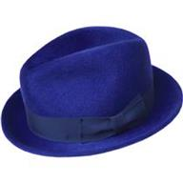 | BAILEY | LAZULI BLUE | синий |  | 100% шерсть |  | фетровые | Текстиль, фетр шерстяной | Унисекс |  |  |  |  |  |  |  |  |  |  |  |  |  |  |  |  | Требуется код страны | Требуется код страны | 0.1 | 0.15 | Требуются кол-во и нетто | Требуются кол-во и брутто |  | Требуются кол-во и цена | 0 | 0 | 1

